Bénin
 | Bénin - COURBE DE TAUX 04/02/2022

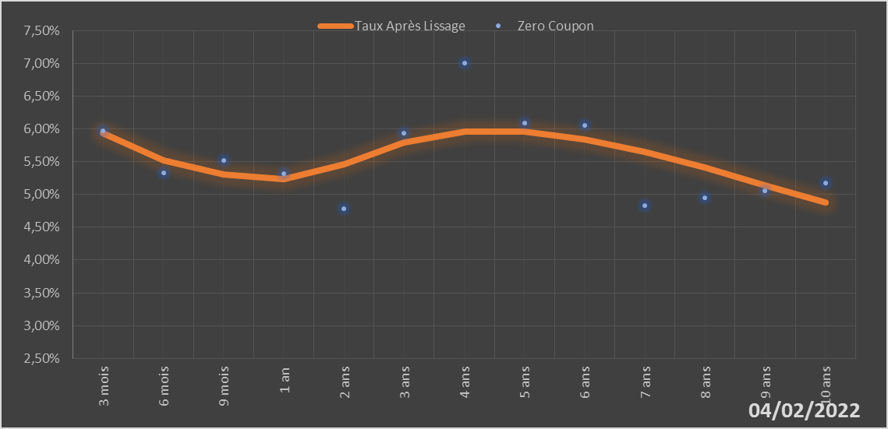
 |  | Maturité | Zero Coupon | Taux Après Lissage
 |  | 3 mois | 5.9724% | 5.9353%
 |  | 6 mois | 5.3251% | 5.5185%
 |  | 9 mois | 5.5162% | 5.3078%
 |  | 1 an | 5.3212% | 5.2290%
 |  | 2 ans | 4.7846% | 5.4547%
 |  | 3 ans | 5.9390% | 5.7890%
 |  | 4 ans | 7.0039% | 5.9597%
 |  | 5 ans | 6.0910% | 5.9638%
 |  | 6 ans | 6.0583% | 5.8460%
 |  | 7 ans | 4.8254% | 5.6494%
 |  | 8 ans | 4.9437% | 5.4076%
 |  | 9 ans | 5.0586% | 5.1443%
 |  | 10 ans | 5.1721% | 4.8751%

2022-02-04
oui

Bénin

Burkina
 | Burkina - COURBE DE TAUX 04/02/2022

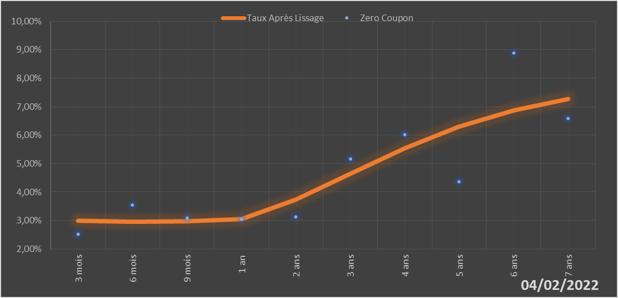
 |  | Maturité | Zero Coupon | Taux Après Lissage
 |  | 3 mois | 2.5111% | 2.9925%
 |  | 6 mois | 3.5526% | 2.9508%
 |  | 9 mois | 3.0929% | 2.9765%
 |  | 1 an | 3.0450% | 3.0569%
 |  | 2 ans | 3.1271% | 3.7310%
 |  | 3 ans | 5.1625% | 4.6438%
 |  | 4 ans | 6.0178% | 5.5381%
 |  | 5 ans | 4.3567% | 6.2951%
 |  | 6 ans | 8.8849% | 6.8739%
 |  | 7 ans | 6.5792% | 7.2750%

2022-02-04
oui

Burkina

Côte d'Ivoire
 | Côte d'Ivoire - COURBE DE TAUX 04/02/2022

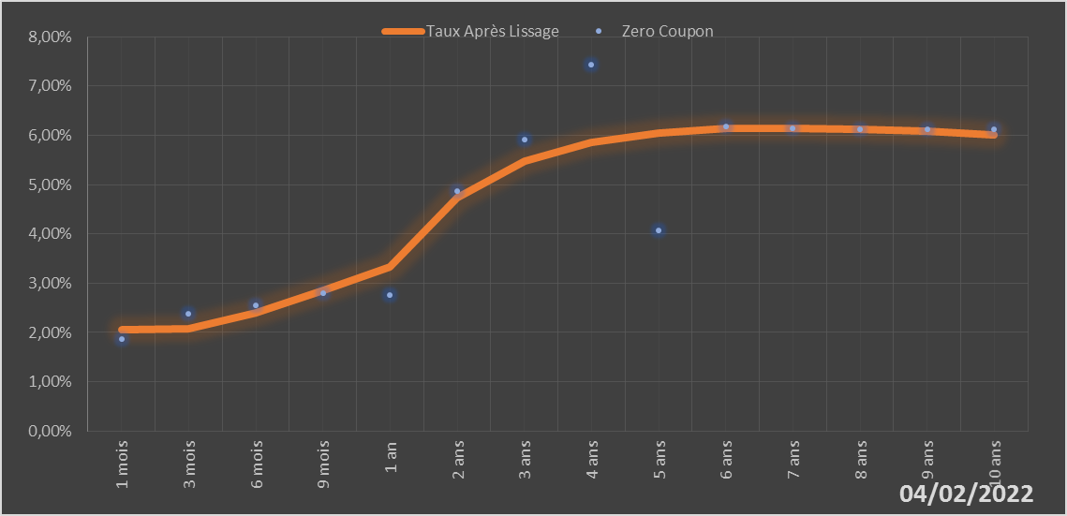
 |  | Maturité | Zero Coupon | Taux Après Lissage
 |  | 1 mois | 1.8675% | 2.0475%
 |  | 3 mois | 2.3738% | 2.0763%
 |  | 6 mois | 2.5512% | 2.4067%
 |  | 9 mois | 2.7977% | 2.8632%
 |  | 1 an | 2.7612% | 3.3286%
 |  | 2 ans | 4.8732% | 4.7275%
 |  | 3 ans | 5.9120% | 5.4693%
 |  | 4 ans | 7.4410% | 5.8570%
 |  | 5 ans | 4.0628% | 6.0523%
 |  | 6 ans | 6.1718% | 6.1355%
 |  | 7 ans | 6.1411% | 6.1511%
 |  | 8 ans | 6.1327% | 6.1261%
 |  | 9 ans | 6.1279% | 6.0772%
 |  | 10 ans | 6.1203% | 6.0153%

2022-02-04
oui

Cote d'ivoire

Guinée-Bissau
 | Guinée-Bissau - COURBE DE TAUX 04/02/2022

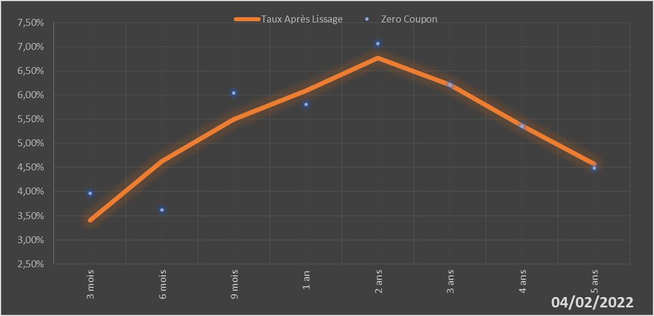
 |  | Maturité | Zero Coupon | Taux Après Lissage
 |  | 3 mois | 3.9691% | 3.4069%
 |  | 6 mois | 3.6154% | 4.6311%
 |  | 9 mois | 6.0413% | 5.5000%
 |  | 1 an | 5.8025% | 6.0919%
 |  | 2 ans | 7.0654% | 6.7635%
 |  | 3 ans | 6.2089% | 6.2101%
 |  | 4 ans | 5.3519% | 5.3706%
 |  | 5 ans | 4.4860% | 4.5704%

2022-02-04
oui

Guinée-Bissau

Mali
 | Mali - COURBE DE TAUX 04/02/2022

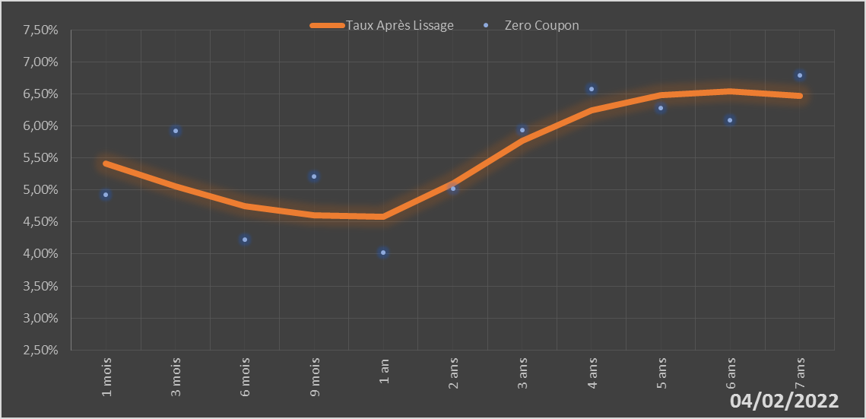
 |  | Maturité | Zero Coupon | Taux Après Lissage
 |  | 1 mois | 4.9243% | 5.4071%
 |  | 3 mois | 5.9292% | 5.0603%
 |  | 6 mois | 4.2297% | 4.7416%
 |  | 9 mois | 5.2054% | 4.6016%
 |  | 1 an | 4.0177% | 4.5860%
 |  | 2 ans | 5.0244% | 5.1029%
 |  | 3 ans | 5.9381% | 5.7726%
 |  | 4 ans | 6.5785% | 6.2430%
 |  | 5 ans | 6.2839% | 6.4822%
 |  | 6 ans | 6.0855% | 6.5391%
 |  | 7 ans | 6.7907% | 6.4709%

2022-02-04
oui

Mali

Niger
 | Niger - COURBE DE TAUX 04/02/2022

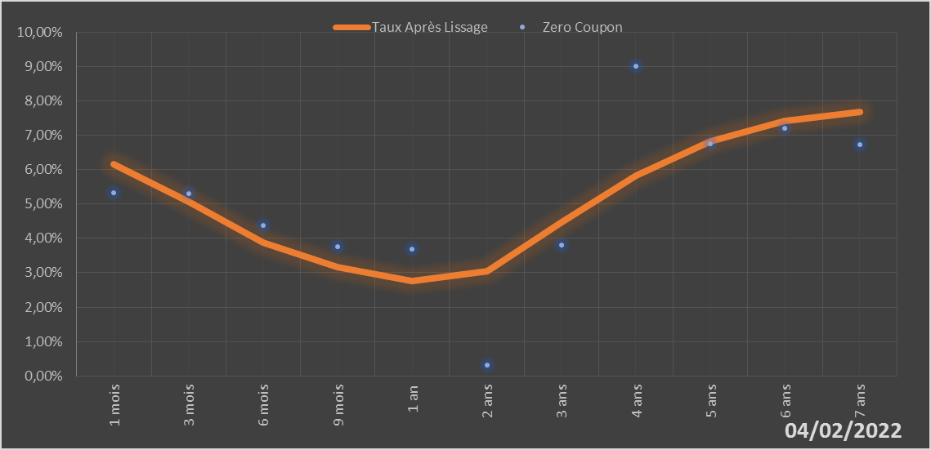
 |  | Maturité | Zero Coupon | Taux Après Lissage
 |  | 1 mois | 5.3171% | 6.1470%
 |  | 3 mois | 5.2928% | 5.0599%
 |  | 6 mois | 4.3810% | 3.8888%
 |  | 9 mois | 3.7577% | 3.1549%
 |  | 1 an | 3.6787% | 2.7536%
 |  | 2 ans | 0.3168% | 3.0540%
 |  | 3 ans | 3.7965% | 4.4667%
 |  | 4 ans | 9.0127% | 5.8325%
 |  | 5 ans | 6.7414% | 6.8227%
 |  | 6 ans | 7.1944% | 7.4160%
 |  | 7 ans | 6.7178% | 7.6865%

2022-02-04
oui

Niger

Sénégal
 | Sénégal - COURBE DE TAUX 04/02/2022

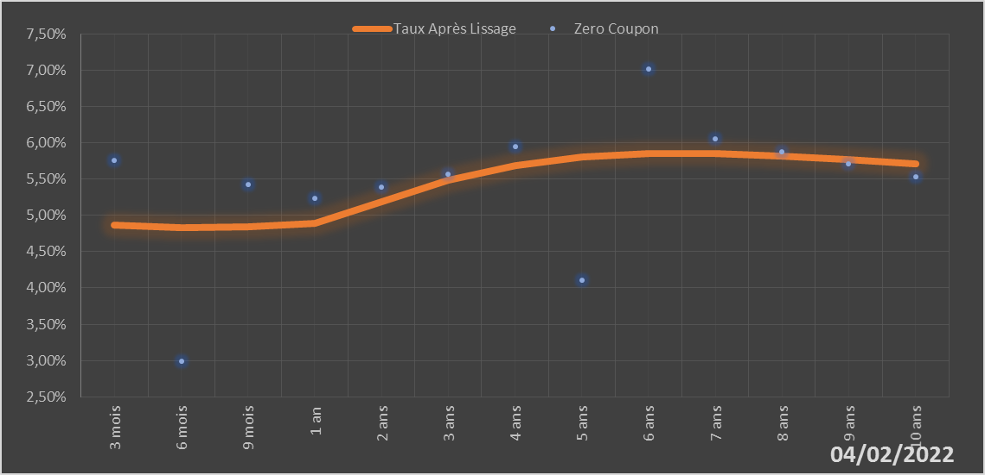
 |  | Maturité | Zero Coupon | Taux Après Lissage
 |  | 3 mois | 5.7619% | 4.8641%
 |  | 6 mois | 2.9937% | 4.8340%
 |  | 9 mois | 5.4194% | 4.8482%
 |  | 1 an | 5.2321% | 4.8921%
 |  | 2 ans | 5.3874% | 5.1910%
 |  | 3 ans | 5.5705% | 5.4851%
 |  | 4 ans | 5.9454% | 5.6889%
 |  | 5 ans | 4.1013% | 5.8030%
 |  | 6 ans | 7.0135% | 5.8484%
 |  | 7 ans | 6.0523% | 5.8466%
 |  | 8 ans | 5.8793% | 5.8147%
 |  | 9 ans | 5.7072% | 5.7647%
 |  | 10 ans | 5.5349% | 5.7049%

2022-02-04
oui

Sénégal

Togo
 | Togo - COURBE DE TAUX 04/02/2022

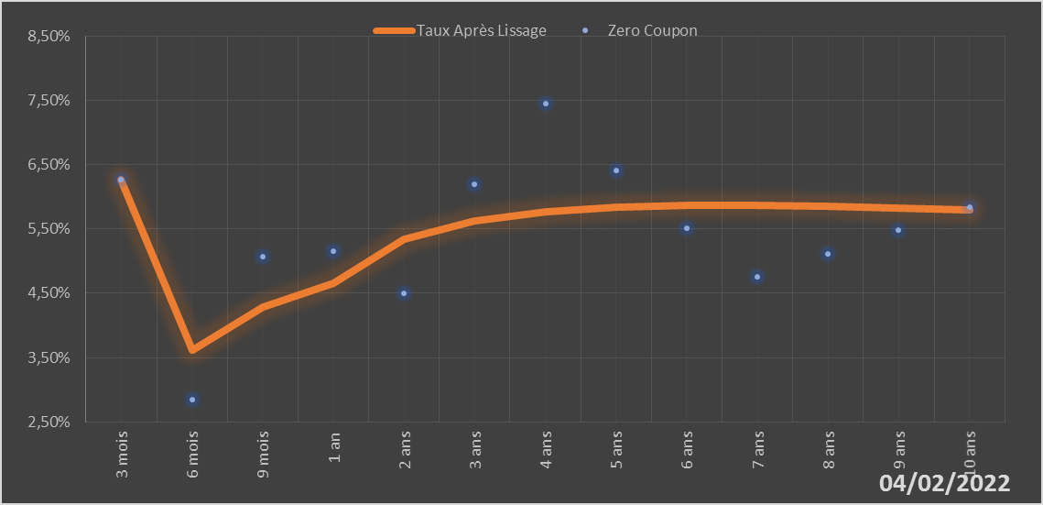
 |  | Maturité | Zero Coupon | Taux Après Lissage
 |  | 3 mois | 6.2680% | 6.2660%
 |  | 6 mois | 2.8451% | 3.6148%
 |  | 9 mois | 5.0716% | 4.2813%
 |  | 1 an | 5.1601% | 4.6546%
 |  | 2 ans | 4.5043% | 5.3371%
 |  | 3 ans | 6.1883% | 5.6255%
 |  | 4 ans | 7.4529% | 5.7715%
 |  | 5 ans | 6.4096% | 5.8422%
 |  | 6 ans | 5.5121% | 5.8688%
 |  | 7 ans | 4.7574% | 5.8685%
 |  | 8 ans | 5.1168% | 5.8522%
 |  | 9 ans | 5.4769% | 5.8267%
 |  | 10 ans | 5.8421% | 5.7962%

2022-02-04
oui

Togo

